H4副驾底座模具报价单
 |  | SHT0018183座盆项目模具报价单 |  |  |  |  |  |  |  |  | 日期： |  |  | 2025-04-26 |  |  |  |  |  |  | 27 |  |  |  |  |  | ¥517,395
序 号 | 件号 | 名称 | 产品简图 | 材质 | 料厚 （mm） | 产品展开尺寸 |  | 零件 重量（Kg） | 排样简图 | 坯料信息 |  |  |  | 单件 步距重 （kg） | 材料 利用率 % | 工序号 | 工序内容 | 说明 | 模具类型 | 设备 | 数量 （套） | 模具尺寸预估 |  |  | 系数 | 重量 | 模具金额 | 母线调试费用 Homeline | 运费 Freight | 总计（未税） Total Price （Without VAT) | 总计（含税） Total Price （Without VAT) | 备注
 |  |  |  |  |  | 长 | 宽 |  |  | 料宽 （mm） | 料长 （mm） | 步距 | 出数 |  |  |  |  |  |  |  |  | 长 （mm） | 宽 （mm） | 高 （mm）
1 | H4A-6901201 | 右侧立板 |  | SPFH590 t=2.0 | 2.0 |  |  |  |  | 365 | 1250 | 274 | 1 |  | 75.20% | OP05 | 落料 | 单工序 | 钢板模 |  | 1 | 765 | 575 | 450 | 0.5 | 0.78 | ¥27,193
 |  |  |  |  |  |  |  |  |  |  |  |  |  |  |  | OP10 | 成型&翻边 | 单工序 | 钢板模 |  | 1 | 765 | 575 | 450 | 0.55 | 0.85 | ¥29,912
 |  |  |  |  |  |  |  |  |  |  |  |  |  |  |  | OP20 | 翻边 | 单工序 | 钢板模 |  | 1 | 765 | 575 | 450 | 0.55 | 0.85 | ¥29,912
 |  |  |  |  |  |  |  |  |  |  |  |  |  |  |  | OP30 | 翻边 | 单工序 | 钢板模 |  | 1 | 765 | 575 | 450 | 0.55 | 0.85 | ¥29,912
 |  |  |  |  |  |  |  |  |  |  |  |  |  |  |  | OP40 | 翻边 | 单工序 | 钢板模 |  | 1 | 765 | 575 | 450 | 0.55 | 0.85 | ¥29,912
 |  |  |  |  |  |  |  |  |  |  |  |  |  |  |  | OP50 | 冲孔&侧冲孔 | 单工序 | 钢板模 |  | 1 | 875 | 550 | 450 | 0.5 | 0.85 | ¥29,750

 |  |  |  |  |  |  |  |  |  |  |  |  |  |  |  | 总计

 |  |  |  |  |  |  |  |  |  |  |  |  |  |  |  |  | 检具
2 | H4A-6901202 | 左侧立板 |  | SPFH590 t=2.0 | 2.0 |  |  |  |  | 358 |  | 280 | 1 |  | 77.30% | OP05 | 落料 | 单工序 | 钢板模 |  | 1 | 760 | 580 | 450 | 0.5 | 0.78 | ¥27,250
 |  |  |  |  |  |  |  |  |  |  |  |  |  |  |  | OP10 | 成型&翻边 | 单工序 | 钢板模 |  | 1 | 760 | 580 | 450 | 0.55 | 0.86 | ¥29,975
 |  |  |  |  |  |  |  |  |  |  |  |  |  |  |  | OP20 | 翻边 | 单工序 | 钢板模 |  | 1 | 760 | 580 | 450 | 0.55 | 0.86 | ¥29,975
 |  |  |  |  |  |  |  |  |  |  |  |  |  |  |  | OP30 | 翻边 | 单工序 | 钢板模 |  | 1 | 760 | 580 | 450 | 0.55 | 0.86 | ¥29,975
 |  |  |  |  |  |  |  |  |  |  |  |  |  |  |  | OP40 | 翻边 | 单工序 | 钢板模 |  | 1 | 760 | 580 | 450 | 0.55 | 0.86 | ¥29,975
 |  |  |  |  |  |  |  |  |  |  |  |  |  |  |  | OP50 | 冲孔&侧冲孔 | 单工序 | 钢板模 |  | 1 | 800 | 700 | 450 | 0.5 | 0.99 | ¥34,619

 |  |  |  |  |  |  |  |  |  |  |  |  |  |  |  | 总计

 |  |  |  |  |  |  |  |  |  |  |  |  |  |  |  |  | 检具
3 | H4681020313A0 | 前下支撑板 |  | SPFH590 t=2.0 | 2.5 |  |  |  |  | 246 |  | 140 | 1 |  | 65.52% | OP05 | 落料 | 单工序 | 钢板模 |  | 1 | 650 | 440 | 300 | 0.5 | 0.34 | ¥11,787
 |  |  |  |  |  |  |  |  |  |  |  |  |  |  |  | OP10 | 翻边 | 单工序 | 钢板模 |  | 1 | 650 | 440 | 300 | 0.55 | 0.37 | ¥12,965
 |  |  |  |  |  |  |  |  |  |  |  |  |  |  |  | OP20 | 冲孔 | 单工序 | 钢板模 |  | 1 | 650 | 440 | 300 | 0.5 | 0.34 | ¥11,787

 |  |  |  |  |  |  |  |  |  |  |  |  |  |  |  | 总计

 |  |  |  |  |  |  |  |  |  |  |  |  |  |  |  |  | 检具
4 | H4681020314A0 | 后下支撑板 |  | SPFH590 t=2.0 | 2.0 |  |  |  |  | 255 |  | 147 | 1 |  | 70.55% | OP05 | 落料 | 单工序 | 钢板模 |  | 1 | 650 | 440 | 300 | 0.5 | 0.34 | ¥11,787
 |  |  |  |  |  |  |  |  |  |  |  |  |  |  |  | OP10 | 翻边 | 单工序 | 钢板模 |  | 1 | 650 | 440 | 300 | 0.55 | 0.37 | ¥12,965
 |  |  |  |  |  |  |  |  |  |  |  |  |  |  |  | OP20 | 冲孔 | 单工序 | 钢板模 |  | 1 | 650 | 440 | 300 | 0.5 | 0.34 | ¥11,787
 |  |  |  |  |  |  |  |  |  |  |  |  |  |  |  | OP30 | 冲孔 | 单工序 | 钢板模 |  | 1 | 650 | 440 | 300 | 0.5 | 0.34 | ¥11,787

 |  |  |  |  |  |  |  |  |  |  |  |  |  |  |  | 总计

 |  |  |  |  |  |  |  |  |  |  |  |  |  |  |  |  | 检具
5 | H4A-6901207 | 坐框连接板左 |  | SPFH590 t=3.0 | 3.0 |  |  |  |  | 143 |  | 87 | 1 |  | 71.32% | OP05 | 落料&冲孔 | 单工序 | 钢板模 |  | 1 | 530 | 350 | 300 | 0.5 | 0.22 | ¥7,645
 |  |  |  |  |  |  |  |  |  |  |  |  |  |  |  | OP10 | 成型 | 单工序 | 钢板模 |  | 1 | 530 | 350 | 300 | 0.55 | 0.24 | ¥8,409

 |  |  |  |  |  |  |  |  |  |  |  |  |  |  |  | 总计

 |  |  |  |  |  |  |  |  |  |  |  |  |  |  |  |  | 检具
6 | H4681010391A0 | 安全带固定板 |  | SPFH590 t=4.0 | 4.0 |  |  |  |  | 148 |  | 184 | 1 |  | 72.07% | OP05 | 落料&冲孔 | 单工序 | 钢板模 |  | 1 | 530 | 410 | 300 | 0.5 | 0.26 | ¥8,955
 |  |  |  |  |  |  |  |  |  |  |  |  |  |  |  | OP10 | 翻边 | 单工序 | 钢板模 |  | 1 | 530 | 410 | 300 | 0.55 | 0.28 | ¥9,851

 |  |  |  |  |  |  |  |  |  |  |  |  |  |  |  | 总计

 |  |  |  |  |  |  |  |  |  |  |  |  |  |  |  |  | 检具
7 | H4A-6901205 | 坐框连接板右 |  | SPFH590 t=3.0 | 3.0 |  |  |  |  | 215 |  | 107 | 1 |  | 66.93% | OP05 | 落料 | 单工序 | 钢板模 |  | 1 | 530 | 400 | 300 | 0.5 | 0.25 | ¥8,737
 |  |  |  |  |  |  |  |  |  |  |  |  |  |  |  | OP10 | 翻边 | 单工序 | 钢板模 |  | 1 | 530 | 400 | 300 | 0.55 | 0.27 | ¥9,611
 |  |  |  |  |  |  |  |  |  |  |  |  |  |  |  | OP20 | 冲孔 | 单工序 | 钢板模 |  | 1 | 530 | 400 | 300 | 0.5 | 0.25 | ¥8,737

 |  |  |  |  |  |  |  |  |  |  |  |  |  |  |  | 总计

 |  |  |  |  |  |  |  |  |  |  |  |  |  |  |  |  | 检具
8 | H4681021412A0 | 锁止块 |  | 45# t=5.0 | 5.0 |  |  |  | 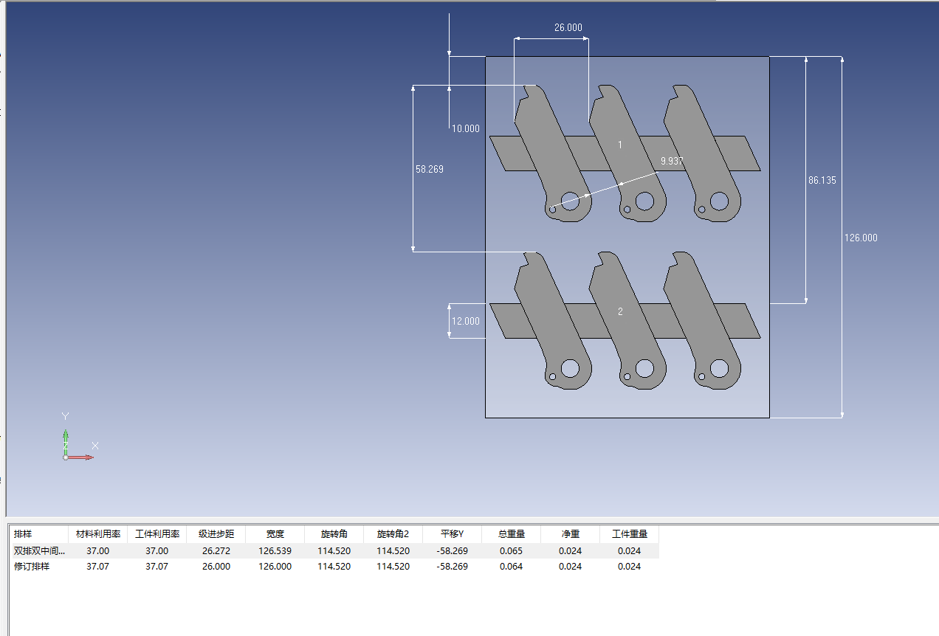 | 126 |  | 26 | 1 |  | 37.07% | OP05 | 落料 | 级进模 | 钢板模 |  | 1 | 460 | 430 | 450 | 0.5 | 0.35 | ¥12,228

 |  |  |  |  |  |  |  |  |  |  |  |  |  |  |  | 总计

 |  |  |  |  |  |  |  |  |  |  |  |  |  |  |  |  | 检具

 | 说明： | 注： 1.本报价30天内有效，超过30条需重新询价。 2.同意承接单个零件。 3.我公司承诺中标后，按所报价格进行承接模具制造，能满足报价表中工艺数据。

M4中重卡副驾底座模具报价单
 |  |  |  |  |  |  |  |  |  |  | 日期： |  |  | 2025-04-26 |  |  |  |  |  |  | 8 |  |  |  |  |  | ¥150,123
序 号 | 件号 | 名称 | 产品简图 | 材质 | 料厚 （mm） | 产品展开尺寸 |  | 零件 重量（Kg） | 排样简图 | 坯料信息 |  |  |  | 单件 步距重 （kg） | 材料 利用率 % | 工序号 | 工序内容 | 说明 | 模具类型 | 设备 | 数量 （套） | 模具尺寸预估 |  |  | 系数 | 重量 | 模具金额 | 母线调试费用 Homeline | 运费 Freight | 总计（未税） Total Price （Without VAT) | 总计（含税） Total Price （Without VAT) | 备注
 |  |  |  |  |  | 长 | 宽 |  |  | 料宽 （mm） | 料长 （mm） | 步距 | 出数 |  |  |  |  |  |  |  |  | 长 （mm） | 宽 （mm） | 高 （mm）
1 | M4-6907004 | 前部安装板 |  | 钢板SAPH440 | 3.0 |  |  |  | 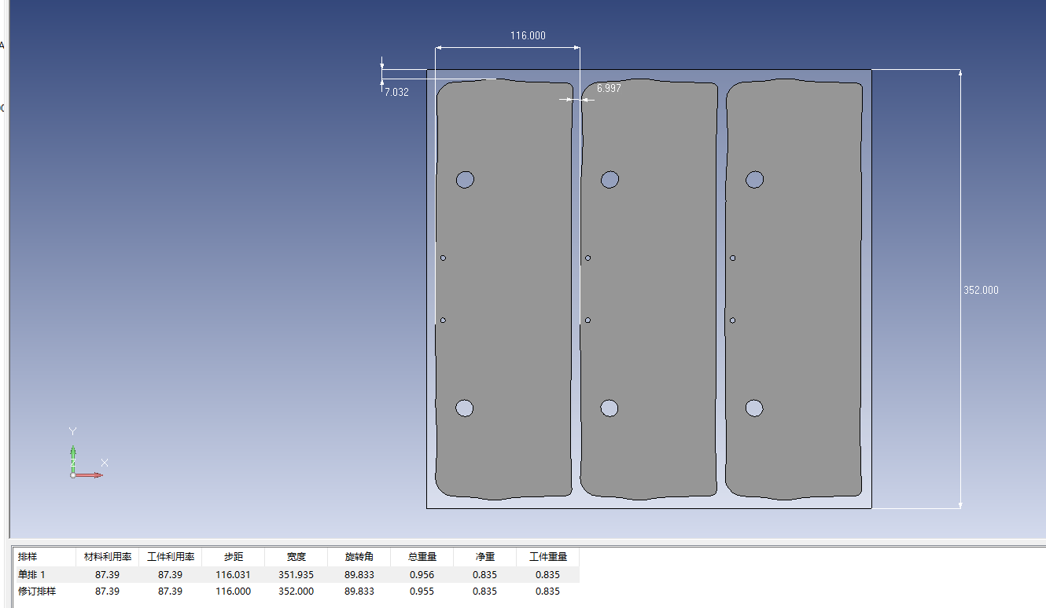 | 352 |  | 116 | 1 |  | 87.39% | OP05 | 落料 | 单工序 | 钢板模 |  | 1 | 750 | 420 | 450 | 0.5 | 0.56 | ¥19,473
 |  |  |  |  |  |  |  |  |  |  |  |  |  |  |  | OP10 | 成型&翻边 | 单工序 | 钢板模 |  | 1 | 740 | 410 | 450 | 0.55 | 0.59 | ¥20,631
 |  |  |  |  |  |  |  |  |  |  |  |  |  |  |  | OP20 | 翻边 | 单工序 | 钢板模 |  | 1 | 740 | 410 | 450 | 0.55 | 0.59 | ¥20,631
 |  |  |  |  |  |  |  |  |  |  |  |  |  |  |  | OP30 | 冲孔 | 单工序 | 钢板模 |  | 1 | 680 | 350 | 450 | 0.5 | 0.42 | ¥14,713

 |  |  |  |  |  |  |  |  |  |  |  |  |  |  |  | 总计

 |  |  |  |  |  |  |  |  |  |  |  |  |  |  |  |  | 检具
2 | M4-6907005 | 后部安装板-左 |  | 钢板SAPH440 | 3.0 |  |  |  | 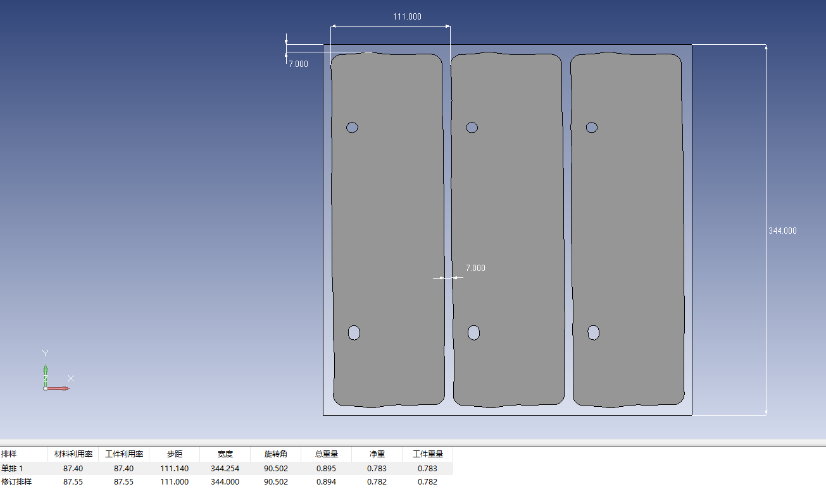 | 344 |  | 111 | 1 |  | 87.55% | OP05 | 落料 | 单工序 | 钢板模 |  | 1 | 750 | 420 | 450 | 0.5 | 0.56 | ¥19,473
 |  |  |  |  |  |  |  |  |  |  |  |  |  |  |  | OP10 | 成型&翻边 | 单工序 | 钢板模 |  | 1 | 730 | 410 | 450 | 0.55 | 0.58 | ¥20,353
 |  |  |  |  |  |  |  |  |  |  |  |  |  |  |  | OP20 | 翻边 | 单工序 | 钢板模 |  | 1 | 730 | 410 | 450 | 0.55 | 0.58 | ¥20,353
 |  |  |  |  |  |  |  |  |  |  |  |  |  |  |  | OP30 | 冲孔 | 单工序 | 钢板模 |  | 1 | 670 | 350 | 450 | 0.5 | 0.41 | ¥14,496

 |  |  |  |  |  |  |  |  |  |  |  |  |  |  |  | 总计

 |  |  |  |  |  |  |  |  |  |  |  |  |  |  |  |  | 检具
3 | M4-6907005-R | 后部安装板-右 |  | 钢板SAPH440 | 3.0 |  |  |  |  | 246 |  | 140 | 1 |  | 65.52%

和M4-6907005共用

 |  |  |  |  |  |  |  |  |  |  |  |  |  |  |  | 总计

 |  |  |  |  |  |  |  |  |  |  |  |  |  |  |  |  | 检具

 | 说明： | 注： 1.本报价30天内有效，超过30条需重新询价。 2.同意承接单个零件。 3.我公司承诺中标后，按所报价格进行承接模具制造，能满足报价表中工艺数据。

